상품제안서
크로커다일 75 이중방풍 장우산 | 상품코드: S36601

 |  |  |  |  |  |  | 02-713-8555 | www.synergygift.co.kr
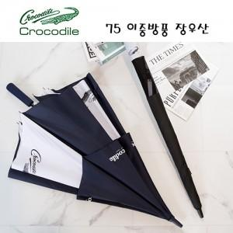

【상세/제작정보】

【인쇄/포장옵션】 | 실크, 원단인쇄(실크) / 포장불가능

【공급단가】 | 수량 | 50~ | 100~ | 500~ | 1,000~ | 2,000~
*VAT별도 | 단가 | 15,110원 | 14,510원 | 13,920원 | 13,560원 | 13,200원

【상품 URL】 | https://www.synergygift.co.kr:443/src/goods_detail.php?gdno=36601

